关系图
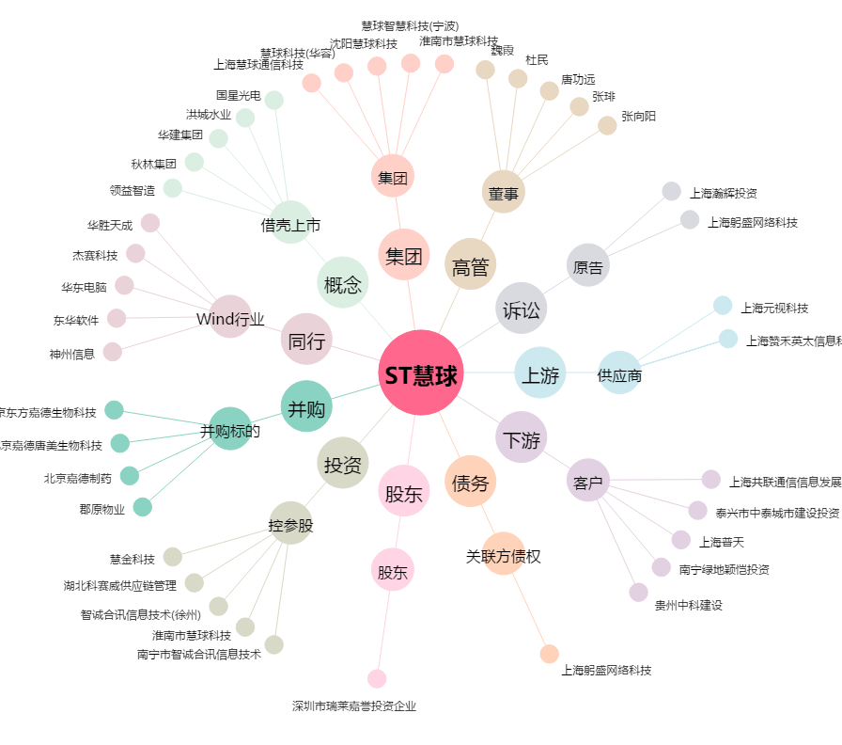
ST慧球[600556.SH] - 关系概览图

